Лист 1
Прайс-лист
МИР ПРЯЖИ

В валюте: руб. (курс 1).
Цены указаны на 07.08.2020

№ | Номенклатура/ Характеристика номенклатуры | Описание | Изображение | Артикул | Цена | Ед. | Остаток | Ссылка на сайт
 | Краска акриловая AMERICANA FROST GLOSS ENAMELS, 59 мл | Краска акриловая AMERICANA FROST GLOSS ENAMELS, 59 мл | 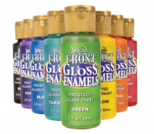 | DAGF | 85.20 |  |  | Изображение
 | Краска акриловая AMERICANA FROST GLOSS ENAMELS, 59 мл (DAGF05-25, оранжевый) |  |  |  | 85.20 | шт | 1 | Изображение
 | Краска акриловая AMERICANA FROST GLOSS ENAMELS, 59 мл (DAGF06-25, желтый) |  |  |  | 85.20 | шт | 1 | Изображение
 | Краска акриловая AMERICANA FROST GLOSS ENAMELS, 59 мл (DAGF07-25, зеленый) |  |  |  | 85.20 | шт | 1 | Изображение
 | Краска акриловая AMERICANA FROST GLOSS ENAMELS, 59 мл (DAGF08-25, бирюзовый) |  |  |  | 85.20 | шт | 1 | Изображение
 | Краска акриловая AMERICANA FROST GLOSS ENAMELS, 59 мл (DAGF10-25, фиолетовый) |  |  |  | 85.20 | шт | 1 | Изображение
 | Краска акриловая AMERICANA GLOSS ENAMELS, 59 мл | Краска акриловая AMERICANA GLOSS ENAMELS, 59 мл | 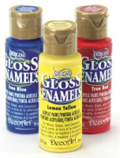 | DAG | 75.60 |  |  | Изображение
 | Краска акриловая AMERICANA GLOSS ENAMELS, 59 мл (DAG42-25, голубой детский) |  |  |  | 75.60 | шт | 1 | Изображение
 | Краска акриловая AMERICANA GLOSS ENAMELS, 59 мл (DAG87-25, индийский бирюзовый) |  |  |  | 75.60 | шт | 1 | Изображение
 | Краска акриловая DAZZLING METALICS, 59 мл | Краска акриловая DAZZLING METALICS, 59 мл | 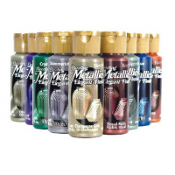 | DA | 74.40 |  |  | Изображение
 | Краска акриловая DAZZLING METALICS, 59 мл (DA117-1, белый жемчуг) |  |  |  | 74.40 | шт | 6 | Изображение
 | Краска акриловая DAZZLING METALICS, 59 мл (DAO73-1, бронза) |  |  |  | 74.40 | шт | 44 | Изображение

